Hračky,nábytek,ložní prádlo
HRAČKY, NÁBYTEK, LOŽNÍ PRÁDLO

 | Cena bez DPH |  |  |  | 0.00
 | DPH 21% |  |  |  | 0.00
 | Cena s DPH |  |  |  | 0.00

* ilustrativní foto - pokud není uvedeno jinak, slouží pouze pro představu účastníka o požadavcích zadavatele na jednotlivé položky předmětu plnění.
** tolerance rozměrů +/- 5 cm, účastník nese zodpovědnost za to, že všechny prvky budou rozměrově odpovídat prostoru pro jejich instalaci dle nákresů jednotlivých místností (příloha - půdorys I.NP a II.NP).
Před objednáním bude veškeré vybavení včetně barevného řešení odsouhlaseno investorem.
Veškeré použité materiály a barvy musí splňovat normy pro použití pro potřeby dětí.
Cena zahrnuje dodávku + montáž na místě.

Poř. číslo | Název | MJ | Cena za MJ bez DPH | Počet ks | Cena celkem bez DPH | Ilustrativní foto* | Popis**
1. | Hrací koberec s motivy (místnost 105 - herna) | ks |  | 2 | 0.00 |  | Praktický koberec s protismykovou vrstvou s motivy (např. farma, závodní dráha, letiště, písmenka apod.). Minimální rozměr 200 x 140 cm.
2. | Polštářky k sezení na práci v kruhu či k jiným aktivitám | ks |  | 24 | 0.00 |  | Molitanové sedáky v pestrých barvách, potaženy odolnou koženkou. Rozměr jednoho sedáku 30 x 30 x 5 cm (š x h x v). Různé barvy.
3. | Dětský látkový tunel | ks |  | 2 | 0.00 |  | Látkový tunel, délka 180 cm. Tunel lze složit do tvaru kruhu pro snadný přenos nebo skladování.
4. | Molitanová sestava | ks |  | 1 | 0.00 |  | Molitanová sestava potažená barevnou, omyvatelnou látkou. Použití na stavění různých domečků, tunelů, překážkových drah apod. Sestavu tvoří např. schody, kostky, matrace, různě velké čtverce, hranoly, můstky, válce apod. Minimální počet prvků - 10 ks. Mix barev - dle aktuální nabídky dodavatele.
5. | Sestava skříněk a polic (místnost 105 - herna) | ks |  | 1 | 0.00 | 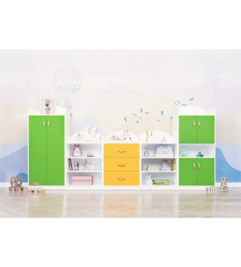 | Nábytková sestava o celkové délce 3,5 m, která je sestavena z 5 skříní. Materiál dřevotřísková laminovaná deska tl. 18 mm se zaoblenou ABS hranou o tloušťce min. 2 mm. Korpus dekor javor, dvířka kvalitní barevné lamino světle žluté a světle zelené. Tiché a bezpečné zavírání dvířek. Sestava obsahuje: 1 x skříň s pěti širokými policemi uzavřenými velkými, dvoukřídlými dveřmi světle zelené barvy, police volně nastavitelné, rozměr skříně 1520 x 700 x 450 mm (v x š x h), 2 x skříňka se třemi otevřenými policemi, rozměr skříňky 1050 x 700 x 450 mm (v x š x h), 1 x skříňka se třemi širokými, stejně vysokými zásuvkami světle žluté barvy, plnovýsuv s tlumením, rozměr skříňky 1050 x 700 x 450 mm (v x š x h), 1 x skříň s pěti policemi, z toho 4 uzavřené se dvěma velkými dvoukřídlými dveřmi světle zelené barvy, střední police je otevřená, rozměr skříně 1520 x 700 x 450 mm (v x š x h). Uzavřené police volně nastavitelné. Úchytky kovové, barevně práškově lakované, laděny s barvou lamina.
6. | Skříň na lůžkoviny - pro 24 dětí (místnost 201 - ložnice) | ks |  | 1 | 0.00 |  | Skříň na lůžkoviny s uzavíratelnými dvoukřídlými dveřmi a s 24mi přihrádkami (stejně vysokými a širokými - cca 30 x 30 cm). Rozměr skříně 194 x 130 x 65 cm (v x š x h). Materiál: dřevotřísková deska tl. 18 mm se zaoblenou ABS hranou o tloušťce min. 2 mm. Korpus dekor javor, dveře kvalitní barevné lamino světle žluté. Zadní strana perforovaná pro větrání lůžkovin. Úchyty kovové, barevně práškově lakované, laděny s barvou lamina.
7. | Regál s plastovými boxy (místnost 105 - herna) | ks |  | 2 | 0.00 | 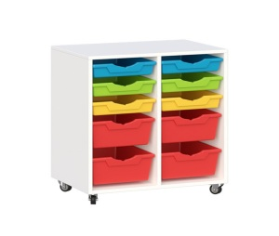 | Praktický pojízdný regál obsahuje 10 plastových boxů uložených ve dvou sloupcích. Materiál dřevotřísková laminovaná deska tl. 18 mm se zaoblenou ABS hranou o tloušťce min. 2 mm, dekor javor. Barva boxů žlutá, zelená. Rozměr 798 x 704 x 450 mm (v x š x h). 6 boxů malé velikosti 31,2 x 7,5 x 42,7 (š x v x h), 4 boxy střední velikosti 31,2 x 15 x 42,7 (š x v x h) zabezpečeny proti vypadnutí. Otočná kolečka a zajišťovací brzdy.
8. | Stolová deska + sada nohou včetně nástavců (místnost 105 - herna) | ks |  | 6 | 0.00 |  | Stůl pro 4 děti. Stolová deska z laminované dřevotřískové desky, se zaoblenou bezpečnostní ABS hranou. Tloušťka desky 2 cm. Dekor javor, barevná hrana žlutá/zelená (dle nabídky). Rozměr desky 80 x 80 cm. Součástí desky je sada nohou a 3 nástavce na nohy pro přizpůsobení výšky stolu podle výšky dětí (od 40 do 58 cm). Průměr nohy min. 45 mm. Nohy vyrobeny z masivního dřeva.
9. | Dřevěná židle dětská 26 cm (místnost 105 - herna) | ks |  | 12 | 0.00 | 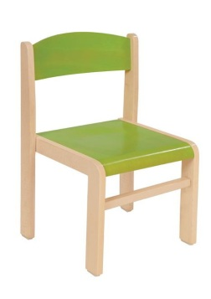 | Dřevěná židle, dekor javor, výška sedu 26 cm. Konstrukce z masivního dřeva (profil 4,7 x 1,8 cm), sedák i opěradlo z překližky tl. 6 mm s barevnou povrchovou úpravou. Sedadlo i opěradlo ergonomicky tvarované, všechny hrany zaoblené. Plastové podložky ze spodní strany nohou. Stohovatelná. Barva sedáku a opěradla: zelená/žlutá - dle barevné hrany stolu.
10. | Dřevěná židle dětská 31 cm (místnost 105 - herna) | ks |  | 12 | 0.00 | 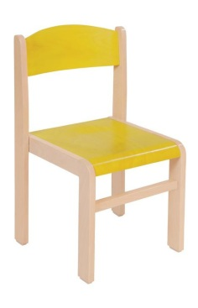 | Dřevěná židle, dekor javor, výška sedu 31 cm. Konstrukce z masivního dřeva (profil 4,7 x 1,8 cm), sedák i opěradlo z překližky tl. 6 mm s barevnou povrchovou úpravou. Sedadlo i opěradlo ergonomicky tvarované, všechny hrany zaoblené. Plastové podložky ze spodní strany nohou. Stohovatelná. Barva sedáku a opěradla: zelená/žlutá - dle barevné hrany stolu.
11. | Psací stůl (místnost 105 - herna) | ks |  | 1 | 0.00 |  | Stůl z laminované dřevotřískové desky tl. 18 mm v odstínu javor, se zaoblenými rohy a zaoblenou ABS hranou o tloušťce min. 2 mm. Rozměr stolu 120 x 65 x 75 cm (š x h x v). V pravé části stolu jedna spodní police s dvířky 40 x 40 cm (š x v), horní zásuvka 20 x 40 cm (v x š), plnovýsuv s tlumením. Dvířka kvalitní barevné lamino světle žluté, zásuvka kvalitní barevné lamino světle zelené.
12. | Psací stůl (místnost 204 - kancelář) | ks |  | 1 | 0.00 | 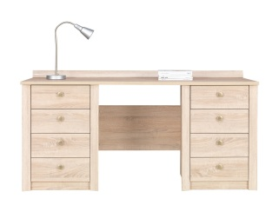 | Stůl z laminované dřevotřískové desky tl. 18 mm v odstínu javor, se zaoblenými rohy a zaoblenou ABS hranou o tloušťce min. 2 mm. Rozměr stolu 160 x 70 x 75 cm (š x h x v). Zásuvky uzamykatelné po obou stranách stolu, plnovýsuv s tlumením. Kovové úchyty.
13. | Přebalovací pult (místnost 106 - umývárna) | ks |  | 1 | 0.00 | 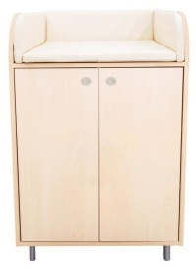 | Přebalovací pult se skříňkou s dvěma policemi a s dvířky. Police volně nastavitelné. Rozměr pultu 70 x 110 x 75 cm (š x v x h). Materiál: laminovaná dřevotřísková deska tl. 18 mm v odstínu javor se zaoblenou ABS hranou tloušťky min. 2 mm. Výška zábrany 20 cm. Kovové nožičky 10 cm. Součástí pultu je měkká matrace potažená nepromokavou tkaninou, výška min. 3 cm.
14. | Přebalovací pult (místnost 201 - ložnice) | ks |  | 1 | 0.00 |  | Přebalovací pult se skříňkou s dvěma policemi a s dvířky. Police volně nastavitelné. Rozměr pultu 70 x 110 x 75 cm (š x v x h). Konstrukce z laminované dřevotřískové desky tl. 18 mm v odstínu javor se zaoblenou ABS hranou tloušťky min. 2 mm., dvířka z kvalitního barevného světle žlutého lamina. Výška zábrany 20 cm. Kovové nožičky 10 cm. Součástí pultu je měkká matrace potažená nepromokavou tkaninou, výška min. 3 cm.
15. | Šatní stěna s věšáky, lavicí a kovovým roštem (místnost 102 - šatna) | ks |  | 6 | 0.00 | 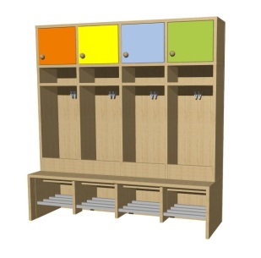 | Šatna s věšáky a lavicí pro 4 děti. Rozměr 120 x 50 x 160 cm (š x h x v). Konstrukce z laminované dřevotřísky, tl. 18 mm se zaoblenou ABS hranou o tloušťce 2 mm, odstín javor, záda lamino. Horní skříňky v kombinaci barev 26 x 30 cm (h x v). Úchyty kovové, barevně práškově lakované, laděny s barvou lamina. Pod skříňkami pevná police. V každé přihrádce jeden dvojháček. Lavička s kovovým roštem na obuv, výška sedáku 33 cm.
16. | Věšák na ručníky do umývárny (místnost 106 - umývárna) | ks |  | 1 | 0.00 |  | Věšák na ručníky s 24 háčky. Materiál laminovaná dřevotřísková deska tl. 18mm, dekor javor. Délka věšáku max. 2,10 m (montáž na věšákovou stěnu z kompozitních desek), šířka věšáku 15 cm. Věšáky nerez, 24 ks.
17. | Věšák na ručníky na WC (místnost 203 - WC) | ks |  | 1 | 0.00 |  | Věšák na ručníky s 12 háčky. Materiál laminovaná dřevotřísková deska tl. 18mm, dekor javor. Délka věšáku max. 1,15 m (montáž na stěnu z kompozitních desek), šířka věšáku 15 cm. Věšáky nerez, 12 ks.
18. | Lehátko (místnost 201 - ložnice) | ks |  | 24 | 0.00 | 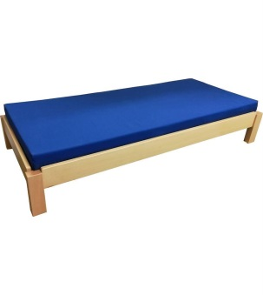 | Lehátko z masivního dřeva určené pro MŠ, odstín javor. Maximální nosnost 70 kg. Rozměr 135 x 65 x 20 cm (d x š x v). Stohovatelné. Součástí lehátka je rošt + nepropustná matrace (barva dle aktuální nabídky dodavatele/předpoklad žlutá nebo zelená). Rozměr matrace 130 x 60 x 8 cm (d x š x v).
19. | Dětská postýlka (místnost 201 - ložnice) | ks |  | 4 | 0.00 | 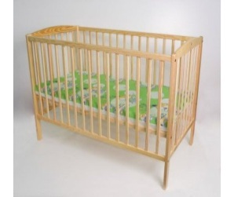 | Postýlka z kvalitního dřeva, ošetřena ekologickým lakem bezpečným pro děti. Rošt postýlky lze nastavit do tří volitelných poloh (20/33/49 cm), možnost vyjmutí příček, postýlka bez šuplíku, rozměry: 120 x 60 x 76 cm (š x h x v). Součástí je nepropustná matrace 120 x 60 x 10 cm (š x h x v), středně tvrdá PUR pěna, potah prošívaný, antialergický, snímatelný, se zipem.
20. | Bezpečnostní zábrana na schodiště (pro každé patro) | ks |  | 2 | 0.00 |  | Dětská zábrana na schodiště, šroubovací. Materiál: dřevo v přírodní barvě, výška 72 cm, šířka průchodu 102 – 160 cm, mezery mezi tyčemi cca 7 cm. Před dodáním nutno změřit šířku schodiště!
21. | Kancelářská židle (místnost 105 - herna a 204 - kancelář) | ks |  | 2 | 0.00 | 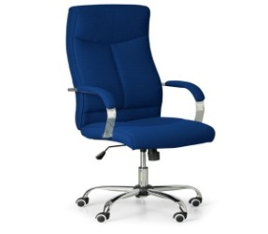 | Kancelářská židle s látkovým čalouněním, houpací mechanika s nastavením protiváhy, čalouněné područky pro oporu loktů, celková výška min. 128 cm, výška sedáku 47 - 57 cm, šířka sedáku 50 cm, ocelový kříž, nosnost 150 kg, kolečka pro tvrdé podlahy. Barva - výběr dle vzorníku dodavatele.
22. | Relaxační křeslo (místnost 201 - ložnice) | ks |  | 1 | 0.00 | 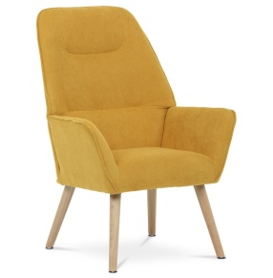 | Čalouněné křeslo s vysokým opěrátkem a područkami, potah látka s hladkým povrchem, sedák měkce polstrovaný PU pěnou. Rozměry cca 101 x 73 x 77 (v × š × h), šířka sedu 47 cm, hloubka sedu 47 cm, výška sedu 45 cm. Nohy z masivního dřeva, Barva dle vzorníku dodavatele (preference žlutá).
23. | Informační tabule do exteriéru | ks |  | 1 | 0.00 |  | Venkovní kovová uzamykatelná vitrína o velikosti 4 x A4 k umístění na zeď, skleněná tabule dvířek z bezpečnostního skla o tloušťce 4 mm, odolná proti vlhkosti (těsnící spoje z elastomeru), bezpečnostní zámek umístěn na profilu dveří (2 klíče), podklad z pozinkovaného plechu lakovaný bílou barvou, plech vyrobený z žárového zinku, hliníkový rám, rozměr 75 x 55 x 5,8 cm (v x š x h).
24. | Informační tabule do interiéru | ks |  | 2 | 0.00 | 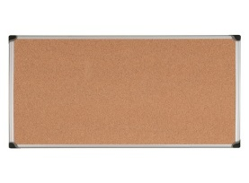 | Odolný povrch z přírodního korku, který nezanechává stopy po vpichu (samoregenerační přírodní korková deska), eloxovaný rám, možnost uchytit na šířku i na výšku. Rozměr: 1500 x 1000 mm (š x v). K montáži na zeď (součástí balení jsou hmoždinky a vruty).
25. | Matracové chrániče | ks |  | 24 | 0.00 |  | Voděnepropustný matracový froté chránič vhodný pro alergiky. Materiál froté bavlna vysoké kvality s vrstvou polyuretanu na rubu (PUR), 4 pružné úchyty v rozích. Praní na 90 °C, složení 70 % bavlna, 30 % polyester. Rozměr 60 x 130 cm.
26. | Dětské ručníky | ks |  | 48 | 0.00 |  | Ručník klasický dětský, materiál bavlna, s poutkem, stálobarevný, rozměry 30 × 50 cm, gramáž min. 420 g/m², s dětským motivem, vhodný do sušičky, barva dle nabídky.
27. | Ručníky pro dospělé | ks |  | 9 | 0.00 |  | Ručník klasický, froté, vhodný do sušičky, s poutkem, vysoce savý, stálobarevný, přirozeně antibakteriální a hypoalergenní, rozměry 50 × 100 cm, gramáž 500 g/m², barva dle nabídky.
28. | Dětský set na lehátko - sada deka + polštář | ks |  | 24 | 0.00 |  | Přikrývka a polštář (sada). Výplň z dutého vlákna 320g/m2, lehká a hřejivá. Vhodné pro alergiky a astmatiky. Rozměr přikrývky 135 x 100 cm, rozměr polštáře 40 x 60 cm.
29. | Prostěradlo na lehátko | ks |  | 24 | 0.00 |  | Prostěradlo na dětské lehátko, napínací se stahovací gumou, froté, nepropustné s antibakteriální úpravou. Spodní část z 100% polyuretanu, vrchní část 100% bavlna ve froté úpravě. Rozměr 140 x 70 cm. Barva dle aktuální nabídky dodavatele.
30. | Ložní povlečení na lehátko - sada přikrývka + polštář | ks |  | 24 | 0.00 |  | Povlečení s dětským motivem, rozměr polštáře 40 × 60 cm, rozměr přikrývky 100 × 135 cm, materiál 100% bavlna, stálobarevné, zapínání na zip. Veselý dětský motiv/barva. Vhodné do sušičky.
31. | Dětský set do postýlky - sada deka + polštář | ks |  | 4 | 0.00 |  | Přikrývka a polštář (sada). Výplň z dutého vlákna 320g/m2, lehká a hřejivá. Vhodné pro alergiky a astmatiky. Rozměr přikrývky 135 x 100 cm, rozměr polštáře 40 x 60 cm.
32. | Ložní povlečení do postýlky - sada přikrývka + polštář | ks |  | 4 | 0.00 | 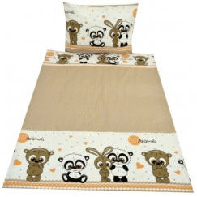 | Povlečení do dětské postýlky s dětským motivem, rozměry přikrývky 100 x 135 cm, rozměr polštáře 40 × 60 cm, materiál 100% bavlna, stálobarevné, zapínání na zip. Veselý dětský motiv/barva. Vhodné do sušičky.
33. | Prostěradlo do postýlky | ks |  | 4 | 0.00 |  | Prostěradlo do dětské postýlky, napínací se stahovací gumou, froté, nepropustné s antibakteriální úpravou. Spodní část z 100% polyuretanu, vrchní část 100% bavlna ve froté úpravě. Rozměr 60 × 120 cm. Barva dle aktuální nabídky dodavatele.
34. | Kočárek pro malé děti | ks |  | 2 | 0.00 | 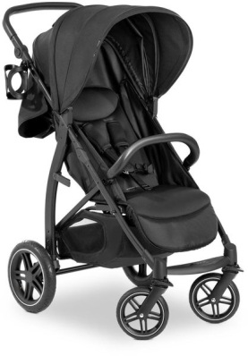 | Kočárek sportovní, do města, hluboká, sportovní korbička, nafukovací otočná kola s aretací, odnímatelné madlo/hrazdička, snadné složení, polohování opěrky do plného lehu, nastavitelná rukojeť, maximální výška rukojeti 113 cm, maximální hmotnost dítěte 22 kg, rozměry ve složeném stavu 34 × 57 × 83 cm (v × š × d). Rám kočárku, sportovní sedačka, držák na pití a úložný košík je součástí.

Hračky,didaktické pomůcky
HRAČKY A DIDAKTICKÉ POMŮCKY

 | Cena bez DPH |  |  |  | 0.00
 | DPH 21% |  |  |  | 0.00
 | Cena s DPH |  |  |  | 0.00

* ilustrativní foto - pokud není uvedeno jinak, slouží pouze pro představu účastníka o požadavcích zadavatele na jednotlivé položky předmětu plnění.
Před objednáním bude veškeré vybavení odsouhlaseno investorem.
Veškeré použité materiály a barvy musí splňovat normy pro použití pro potřeby dětí.

Poř. číslo | Název | Cena bez DPH | Počet ks | Cena celkem bez DPH | *Ilustrativní foto | Popis
1. | Tři věže |  | 2 | 0.00 |  | Hračka různých tvarů a barev ke zlepšení jemné motorické dovednosti dětí, rozměr 28 x 20 x 9 cm, materiál dřevo.
2. | Barevné dřevěné kostky |  | 3 | 0.00 |  | Tradiční kostky v různých tvarech, velikostech a barvách, rozměr kostek 2,5 - 6 cm, 100 ks, materiál dřevo.
3. | Vláček na skládání |  | 3 | 0.00 |  | Barevný vláček s dvěma vagóny obsahuje 15 dílků, které lze vyskládat podle vlastních představ. Rozměr 45,5 x 12,5 x 9 cm, materiál dřevo.
4. | Dřevěné logické tabulky - TVARY |  | 3 | 0.00 | 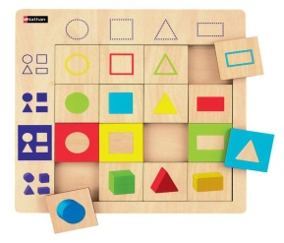 | Souřadnicová, přiřazovací hra, která seznamuje děti s rozpoznáváním základních tvarů a barev. Balení obsahuje 16 dřevěných vkládacích dílků a 1 dřevěnou tabulku. Rozměr tabulky 21 x 21 x 0,7 cm, rozměr dílku 4 x 4 x 0,4 cm, materiál dřevo.
5. | Dřevěné domino - DOPRAVA |  | 3 | 0.00 | 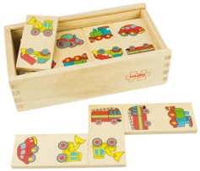 | Domino balené v dřevěné krabičce. Balení obsahuje 28 prvků, rozměr dílků 8 x 4 x 0,5 cm, materiál dřevo.
6. | Balanční věž na ukládání |  | 3 | 0.00 |  | Věž sloužící k procvičení jemné motoriky a koncentrace. Výška 12 cm, průměr 8,5 cm, materiál dřevo.
7. | Dřevěná věž |  | 3 | 0.00 |  | Věž obsahuje 6 kostek různých velikostí. Po ukončení hry se kostky dají poskládat do sebe. Rozměr největší kostky 14 x 14 x 14 cm, výška poskládané věže 57,5 cm, materiál dřevo.
8. | Klaun magnetický |  | 3 | 0.00 |  | Jednotlivé prvky klauna se na sebe skládají pomocí magnetu, který je zabudován v každém prvku. Průměr 9,5 cm, výška 21 cm, materiál dřevo.
9. | Věž různých tvarů |  | 3 | 0.00 |  | Věž se skládá z 9 velkých kusů různých barev a tvarů. Rozměr 7,3 x 7,3 x 27,5 cm, materiál dřevo.
10. | Manipulační duha |  | 1 | 0.00 |  | Duha se skládá z 5 částí, které lze sestavit v jakémkoli pořadí. Nabízejí různé aktivity k procvičení motoriky a koordinace. Rozměr 162 x 81 cm, materiál dřevo.
11. | Manipulační letadlo |  | 1 | 0.00 |  | Letadlo k upevnění na stěnu. Každá z částí obsahuje jiný manipulační prvek, který slouží k procvičení jemné motoriky a koordinace. Rozměr 180 x 5 x 66 cm, materiál dřevo.
12. | Manipulační krokodýl |  | 1 | 0.00 |  | Krokodýl se skládá z 5 částí, které se upevňují na stěnu. Každá část obsahuje jiný manipulační prvek k procvičení motoriky a koordinace. Rozměr 187 x 61 cm, materiál dřevo.
13. | Manipulační housenka |  | 1 | 0.00 |  | Housenka se skládá z 5 částí, které se upevňují na zeď. Každá část obsahuje jiný manipulační prvek k procvičení motoriky a koordinace. Rozměr 185 x 76 x 12 cm, materiál dřevo.
14. | Dekorativní prvek Žabka |  | 1 | 0.00 |  | Barevná žabka určená k upevnění na stěnu, obsahuje labyrint k přesouvání pohyblivých prvků čímž se procvičuje motorika rukou. Rozměr 70 x 83 cm, materiál dřevo.
15. | Motorická kostka |  | 2 | 0.00 |  | Multifunkční motorická kostka. Každá stěna kostky obsahuje jinou aktivitu, na základě které si děti procvičují jemnou motoriku, logiku a soustředěnost. Rozměr 28,5 x 32 x 26 cm, materiál dřevo.
16. | Motorický labyrint |  | 2 | 0.00 | 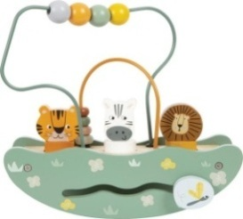 | Všestranná motorická hračka. Součástí jsou 2 labyrinty s kuličkami ve 2 různých velikostech, dráha pro posouvání a figurky pro vkládání do příslušných otvorů. Rozměr 24 x 9 x 22 cm, materiál dřevo.
17. | Oblékání - medvědí rodinka |  | 2 | 0.00 |  | Skládačka u které lze vyměnit postavičkám hlavy, tělo a nožičky a kombinovat oblečení pro různé příležitosti. Balení obsahuje 54 dílků. Baleno v dřevěné krabičce s víkem, které slouží zároveň jako podložka pro skládání. Rozměr 28 x 14 cm, materiál dřevo.
18. | Senzorické pexeso |  | 2 | 0.00 |  | Sada obsahuje 3 karty o rozměru 14 x 14 cm, 21 dřevěných tvarů a sáček.
19. | Hmatově zraková hra - předměty |  | 2 | 0.00 | 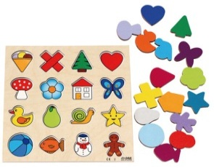 | Všechny dílky jsou umístěny v bavlněném sáčku. Balení obsahuje hrací desku z překližky, 2 vrstvy - spodní vrstvu s obrázky a 16 dřevěných vyjímatelných dílků. Rozměr hrací desky 24,5 x 24,5 cm.
20. | Vkládací puzzle autíčko |  | 4 | 0.00 |  | Rozměr 14,5 x 14,5 x 1,8 cm, materiál dřevo.
21. | Vkládací puzzle beruška |  | 4 | 0.00 |  | Rozměr 14,5 x 14,5 x 1,8 cm, materiál dřevo.
22. | Vkládací puzzle motýlek |  | 4 | 0.00 |  | Rozměr 14,5 x 14,5 x 1,8 cm, materiál dřevo.
23. | Vkládačka - geometrické tvary |  | 3 | 0.00 |  | Rozměr desky 24,5 x 24,5 x 5,5 cm, 5 geometrických tvarů. Materiál dřevo.
24. | Obrázkové kostky |  | 4 | 0.00 |  | 9 kostek, 6 obrázků. Rozměr kostky 3,5 x 3,5 x 3,5 cm. Materiál dřevo.
25. | Vkládačka tvary |  | 3 | 0.00 |  | Vkládačku tvoří dřevěná deska 15 x 15 x 3,7 cm (š x h x v) s výřezy pro vkládání různých tvarů. Materiál dřevo.
26. | Kostky v kyblíku 100 ks |  | 4 | 0.00 |  | Balení obsahuje 100 ks kostek a kbelík s uchem k jejich uskladnění. Rozměr 45 x 2,3 x 27 cm. Materiál dřevo.
27. | Zatloukačka "nahoru, dolu" |  | 3 | 0.00 | 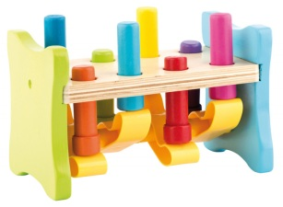 | Dřevěná zatloukačka. Kolíky jsou v párech proti sobě připevněny na plastovou "kolébku". Zatlučením kolíku na jedné straně se dostane druhý kolík automaticky nahoru a je opět připraven k zatloukání. Rozměr 22,5 x 13 x 16,5 cm. Materiál dřevo/plast.
28. | Vkládací puzzle - duhový kruh |  | 2 | 0.00 |  | Dřevěné pestrobarevné puzzle představující barvy duhy. 16 dílků s deskou o rozměru 24,5 x 24,5 cm. Materiál dřevo.
29. | Dřevěná abeceda |  | 1 | 0.00 | 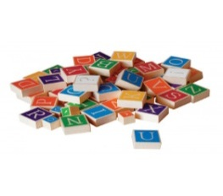 | 60 dřevěných dílků s potiskem písmen abecedy a diakritických znamének pomáhá při učení abecedy a skládaní slov. Rozměr balení 22,7 x 22,7 x 5 cm. Materiál dřevo.
30. | Nasunovací dřevěné obrázkové kostky |  | 4 | 0.00 |  | Součástí balení je 10 ks hracích dílků - destička se třemi kolíky a 9 kostek. Rozměr 18,4 x 6,7 x 18,1 cm. Materiál dřevo.
31. | Najdi a přiřaď správně zvířátka |  | 2 | 0.00 |  | Dřevěné puzzle - přiřazování zvířátek, balení obsahuje 30 dílů. Rozměr destičky 33,6 x 29 x 0,9 cm, materiál dřevo.
32. | Odrážedlo 1+ |  | 2 | 0.00 | 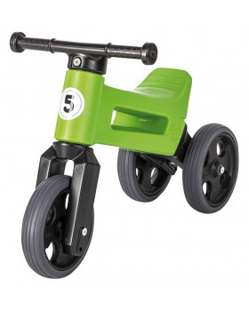 | 2 v 1 - změna tříkolky na dvoukolové balanční odrážedlo. Balanční odrážedlo, výškově nastavitelné (2 polohy). Měkká kola, která zajistí bezhlučnou jízdu, v interiéru nezanechávají na podlaze žádné stopy a nelze je píchnout (jsou bez vzduchu). Aretace řídítek - vidlice má omezený rozsah otáčení, řídítka se nemohou přetočit. Měkké rukojeti řídítek jsou na koncích rozšířeny. Z odolného a nezávadného plastu se zahlazenými spoji. Šířka řídítek 30 cm. Rozchod zadních kol 20 cm. Váha odrážedla 1,9 kg. Výška sedáku 28/32 cm. Nosnost 25 kg.
33. | Odrážedlo 2+ |  | 2 | 0.00 |  | Plastové odrážedlo z odolného materiálu slouží na tréning rovnováhy a je dobrým základem před přechodem na kolo.
34. | Houpací křesílko |  | 2 | 0.00 |  | Příjemné houpací křeslo k zábavě a odpočinku. Rozměr 67 x 30 x 48 cm. Materiál plast/molitan.
35. | Barvy a tvary |  | 3 | 0.00 |  | Podstavec s kolíčky pro ukládání dřevěných prvků s výřezy odlišných tvarů na odpovídající kolíčky. Rozměr 24,5 x 6 cm. Materiál dřevo.
36. | Mega pěnové kostky |  | 2 | 0.00 |  | Kostky v plastovém obalu. Balení obsahuje 32 ks různých pěnových tvarů velkých rozměrů (od 7 x 7 cm až po 30 x 15 cm). Rozměr balení 46 x 23 x 31 cm.
37. | Stavební cihly Maxi 33 |  | 2 | 0.00 |  | Ideální k sestavení rozličných barevných staveb. Balení obsahuje 33 ks. Rozměr menšího dílku 15 x 15 x 9,5 cm, rozměr většího dílku 31 x 15 x 9,5 cm. Rozměr balení 80 x 51 cm, materiál plast.
38. | Tvary a barvy |  | 2 | 0.00 |  | Pomoci ukládání dřevěných prvků odlišných tvarů a počtem otvorů na odpovídající kolíčky na podstavci se děti učí rozeznávat tvary, barvy a počítání od 1 do 5. Rozměr : 35 x 7,5 x 7 cm. Materiál: dřevo
39. | Motorická skládačka 3D |  | 2 | 0.00 |  | Logická hra pro nejmenší, která pomáhá rozvíjet prostorové vnímání a jemnou motoriku. Obsahuje 12 dílů. Rozměr: 20 x 20 x 15 cm. Materiál: dřevo
40. | Přísavková stavebnice |  | 1 | 0.00 | 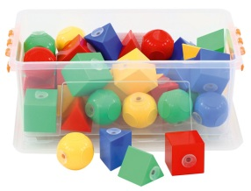 | Kvalitní plastové bloky s přísavkami, ideální pro malé ruce. Baleno v plastovém boxu, který obsahuje 42 ks různých tvarů. Rozměr kostky 5,4 x 5,4 cm. Materiál plast.
41. | Kuličková dráha |  | 1 | 0.00 |  | Barevný kaskádový domeček vyrobený ze dřeva. Po obou stranách má 3 rampy, po kterých se pohybují dřevěné míčky. Když míček dojede do cíle, zazvoní kovový zvonek. Rozměr 26 x 12,5 x 35 cm.
42. | Balanční oblouky - Duha |  | 1 | 0.00 |  | Dřevěné oblouky, které lze na sebe skládat různými způsoby a procvičovat tak jemnou motoriku a koordinaci. Rozměr 16,5 x 3 x 8,4 cm.
43. | Formičky do písku |  | 3 | 0.00 |  | Formičky do písku, balení obsahuje kbelík, sítko, lopatku a min. 4 formičky. Materiál plast.
44. | Sada maňásků - EMOCE |  | 1 | 0.00 |  | Sada obsahuje 6 ks maňásků, kteří vyjadřují určitý druh emoce. Rozměr 12 x 26 cm.
45. | Sada maňásků - zvířátka z farmy |  | 1 | 0.00 |  | Maňásci jsou vyrobeny z jemného materiálu příjemného na dotek, vhodné i na dospělou ruku. Sada obsahuje 4 maňásky. Výška 27 cm.
46. | Dráha se 2 autíčky |  | 1 | 0.00 |  | Dráha z 30 dílů kvalitního filcu. Balení obsahuje také 2 dřevěná autíčka.
47. | Maxi sada autíček - 18 ks |  | 1 | 0.00 | 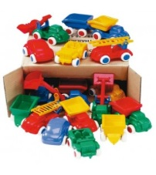 | Sada autíček, vyrobena z bezpečného, pružného, pevného plastu, odolného vůči povětrnostním podmínkám. Díky gumovým kolečkům jsou nehlučné. Balení obsahuje dohromady 18 ks autíček. Rozměr autíčka 14 cm.
48. | Panenka |  | 3 | 0.00 |  | Hlava, ruce a nohy jsou vyrobeny z vinylu, který je příjemný na dotek. Dudlík je součástí balení. Když ho nemá v ústech pláče nebo křičí. Rozměr min. 38 cm. Materiál vinyl.
49. | NIENHUIS - šrouby a matice |  | 3 | 0.00 |  | Dřevěná deska se 6 dřevěnými šroubky, rozměr desky 24 x 16 x 5,5 cm. Součástí je 6 ks dřevěných matiček.
50. | Duhové kostky |  | 2 | 0.00 |  | Balení obsahuje 38 kostek různých tvarů v dřevěném boxu. Díky těmto kostkám si dítě rozvíjí fantazií a tvořivost. Rozměr balení 32 x 24 x 3 cm. Materiál dřevo.
51. | Nástěnný panel na zeď |  | 1 | 0.00 | 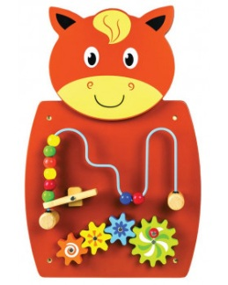 | Zábavně vzdělávací panel na zeď, který obsahuje dva druhy aktivit. Ozubené kolečko a bludiště s barevnými kuličkami na rozvoj jemné motoriky a rozlišování barev. Levá strana labyrintu obsahuje dřevěnou paličku, jejíž stlačením se kuličky přesunou na jeho konec. Rozměr 36 x 55 x 4,5 cm. Materiál dřevo.
52. | Bota na provlékání |  | 2 | 0.00 |  | Barevná bota slouží na trénink vázání si tkaniček a zároveň i na rozvíjení jemné motoriky. Rozměr 20,5 x 12,5 x 9,5 cm. Materiál dřevo.
53. | Magnetická abeceda |  | 2 | 0.00 |  | Součástí balení je 69 ks magnetických kostek s písmenky, 7 kostek s diakritickými znamínky a 1 magnetická tabulka s podstavcem.
54. | Zvuková vkládačka |  | 2 | 0.00 |  | Dřevěná vkládačka slouží k procvičování jemné motoriky. Po vložení správného tvaru zazní zvuk, který vydává dané zvířátko. Rozměr desky na vkládání je 30 x 22 cm, vkládačka obsahuje 8 dílů. Materiál dřevo.
55. | Vkládací puzzle - vzory zvířátek |  | 2 | 0.00 | 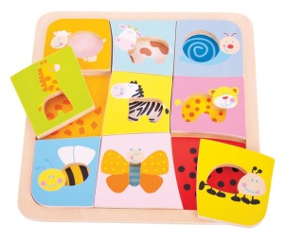 | Sada devíti zvířátek. Každý kus je zářivě barevný s jiným zvířátkem. Dítě přiřazuje správný dílek se zvířátkem na správné místo na podložce. Balení obsahuje 9 částí a dřevěnou podložku. Rozměr balení 27 x 27 cm.
56. | Didaktická hra - Povím ti, mami |  | 1 | 0.00 |  | Didaktická hra, u které děti vyprávějí krátký příběh pomoci obrázků. Balení obsahuje 40 obrázků a návod.

Tělocvična pro nejmenší
TĚLOCVIČNA PRO NEJMENŠÍ

 | Cena bez DPH |  |  |  | 0.00
 | DPH 21% |  |  |  | 0.00
 | Cena s DPH |  |  |  | 0.00

* ilustrativní foto - pokud není uvedeno jinak, slouží pouze pro představu účastníka o požadavcích zadavatele na jednotlivé položky předmětu plnění.
Před objednáním bude veškeré vybavení odsouhlaseno investorem.
Veškeré použité materiály a barvy musí splňovat normy pro použití pro potřeby dětí.

SADA NA ROZVOJ ROVNOVÁHY
Poř. číslo | Název | Cena bez DPH | Počet ks | Cena celkem bez DPH | *Ilustrativní foto | Popis
1. | Rovnovážná čepice |  | 3 | 0.00 | 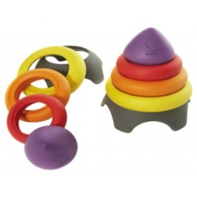 | Pomáhá dětem rozvíjet rovnováhu těla. Tvarově je přizpůsobena dětské hlavě a jednotlivé části jsou tak měkké, že při pádu dítěti neublíží. Výška 18 cm, průměr 14,5 cm. Materiál plast.
2. | Horské kameny |  | 3 | 0.00 |  | Atraktivní soubor barevných prvků z estetického a pevného materiálu. Na spodní straně každého kamene jsou gumové knoflíky, které zabraňují klouzání a zárověn chrání podlahu. Kameny jsou konstruované tak, aby se nemohly převrátit. Obsah 5 kamenů ve třech výškách. Maximální zatížení 50 kg. Materiál odolný plast.
3. | Rovnováha - stezka |  | 3 | 0.00 | 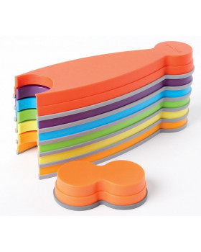 | Z jednotlivých pestrobarevných dílů se poskládá stezka, která může vést různými směry. Díly vyrobené z pevného a odolného plastu s protiskluzovými gumovými podložkami, možnost skladovat je uložené na sebe. Balení obsahuje 7 dílů (6 delších, 1 kratší) v 6 různých barvách. Rozměr delších dílů 35,5 x 11,5 x 4,5 cm, rozměr kratšího dílu 15,5 x 8,5 x 4,5 cm. Materiál odolný plast.
4. | Soubor senzorických kroužků |  | 3 | 0.00 | 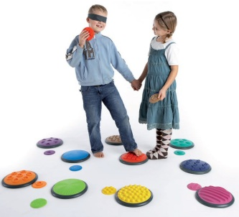 | Senzorický materiál, který dětem nabízí možnost ohmatat rukama i nohama. Kroužky jsou vyrobeny z kaučuku a používají se v párech se stejnou strukturou - malý na ruce a velký na nohy. Kroužky jsou ve dvou souborech s různým stupněm obtížnosti, které se dají vzájemně míchat. Obsah: 5 párů kroužků (každý obsahuje stejnou barvu a strukturu), průměr velkého kroužku je 27 cm, malého kroužku 11 cm, páska na oči, pytlík. Nosnost 100 kg.
5. | Říční kameny |  | 3 | 0.00 | 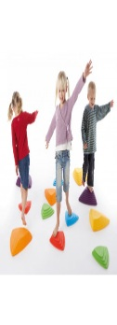 | Kameny určené pro rozvoj koordinace, rovnováhy a odhadu vzdálenosti. Každá strana trojúhelníku je jinak strmá a obtížná. Na spodní straně každého kamene jsou gumové knoflíky, které zabraňují klouzání a zárověn chrání podlahu. Obsah: 6 kamenů. Maximální zatížení 50 kg. Materiál odolný plast.
6. | Míčky s bodlinkami |  | 3 | 0.00 |  | Balení obsahuje 6 barevných polokoulí s výškou 5,5 cm. Proláklý spodek umožňuje dokonalé přilnutí jako přísavka. Průměr polokoule 9 cm.
7. | Překážková dráha |  | 1 | 0.00 | 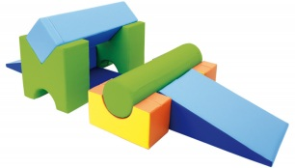 | Pěnová překážková dráha. Sestavu tvoří základna válec - 2 ks, rampa malá - 2 ks, válec dlouhý - 1 ks, hranol dlouhý - 1 ks, mini můstek - 2 ks, matrace 120 - 1 ks. Barevnost dle nabídky dodavatele.

